Накладная-№3
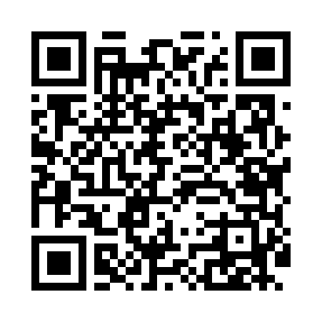
Номер товарно-транспортной накладной: |  |  | Торговый представитель: Karimov Amirjon
Поставщик: Toshkent falcon fly 2 |  |  | Телефон торгового представителя: +998915200523
Дата отгрузки: 05.10.2025 |  |  | Контрагент: """" Klient
Дата консигнации: |  |  | Адрес:
Доставщик: |  |  | Телефон:
Телефон доставщика:
Время заказа: 05.10.2025 18:03:11
№ | Штрих-код | Название товаров (работ,услуг) | Количество | Количество в кейсе | Цена | Сумма
 |  |  | 10 |  |  | 393000
1 | 6905621392418 | Ложка Вилка DB-92-41 | 1 | 1 шт. | 45,000 | 45,000
2 | 6905621392388 | Металл қошиқ DB-92-38 | 3 | 3 шт. | 43,000 | 129,000
3 | 6905621392401 | Ложка Вилка DB-92-40 | 3 | 3 шт. | 30,000 | 90,000
4 | 6905621392395 | Металл санчқи DB-92-39 | 3 | 3 шт. | 43,000 | 129,000
Итого: 393000

